解釋_轉寫在WORD
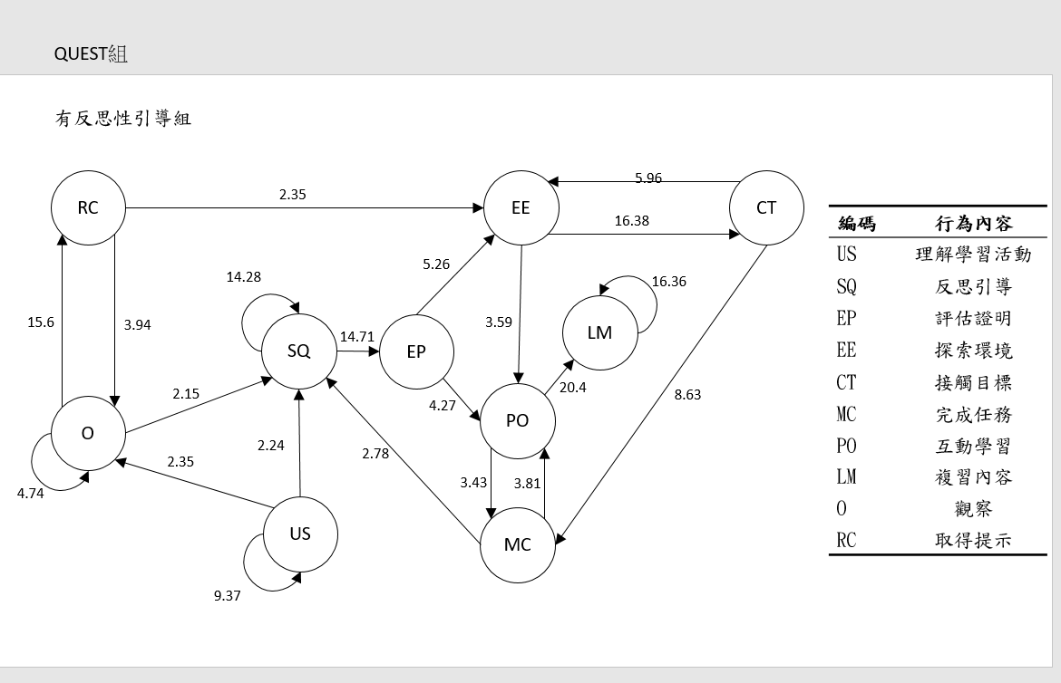
反思組
反思組在教學實驗期間，學生會先重複查看VR活動的說明、操作，理解關卡目標(US)
查看完說明後會直接詢問反思行AI路人(US>SQ)，或者是看完說明後，轉身去跟附近的路人

